sume_euro_0722_graf
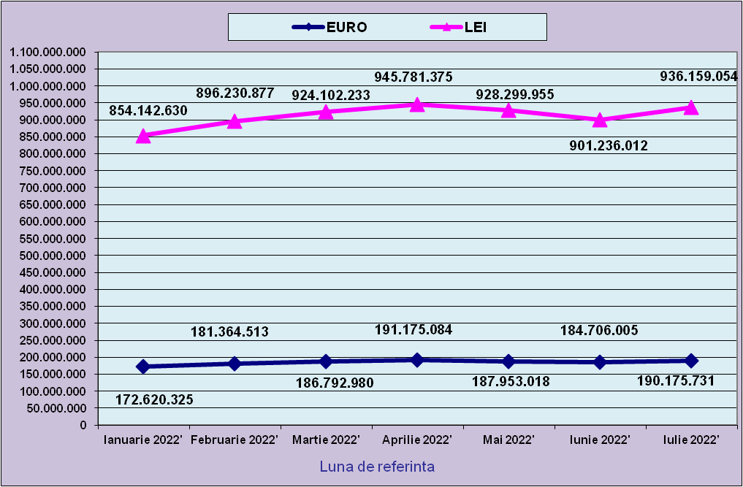
 | Ianuarie 2022' | Februarie 2022' | Martie 2022' | Aprilie 2022' | Mai 2022' | Iunie 2022' | Iulie 2022'
EURO | 172,620,325 | 181,364,513 | 186,792,980 | 191,175,084 | 187,953,018 | 184,706,005 | 190,175,731
LEI | 854,142,630 | 896,230,877 | 924,102,233 | 945,781,375 | 928,299,955 | 901,236,012 | 936,159,054
curs EURO | 4.9481 | 4.9416 | 4.9472 | 4.9472 | 4.9390 | 4.8793 | 4.8793
 | 1Euro 4,9481 BNR 18/03/2021) | 1Euro 4,9416 BNR 18/04/2021) | 1Euro 4,9472 BNR 18/05/2021) | 1Euro 4,9472 BNR 17/06/2021) | 1Euro 4,9390 BNR 18/07/2021) | 1Euro 4,8793 BNR 18/08/2021) | 1Euro 4,9226 BNR 19/09/2021)

evolutie_rp_0722_graf
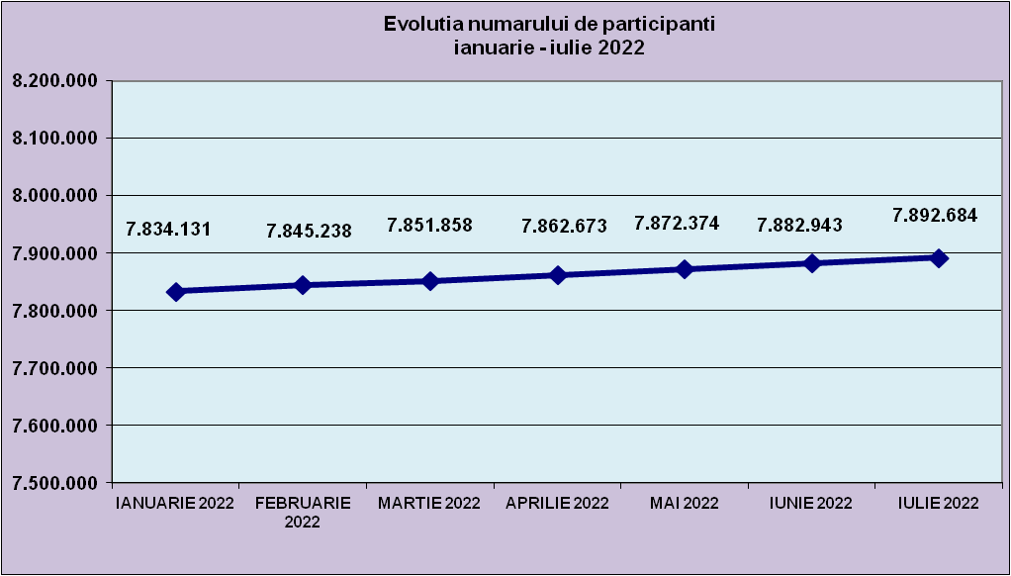
IANUARIE 2022 | FEBRUARIE 2022 | MARTIE 2022 | APRILIE 2022 | MAI 2022 | IUNIE 2022 | IULIE 2022
7,834,131 | 7,845,238 | 7,851,858 | 7,862,673 | 7,872,374 | 7,882,943 | 7,892,684

evolutie_aleatorii_0722_graf
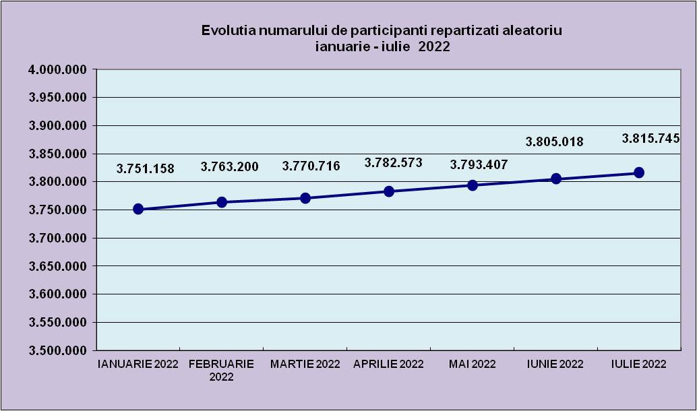
IANUARIE 2022 | FEBRUARIE 2022 | MARTIE 2022 | APRILIE 2022 | MAI 2022 | IUNIE 2022 | IULIE 2022
3,751,158 | 3,763,200 | 3,770,716 | 3,782,573 | 3,793,407 | 3,805,018 | 3,815,745

Sheet1
Repartizarea pe sexe a participantilor la luna de referinta IULIE 2022
femei | 3,791,883
barbati | 4,100,801

Sheet2
Situatie centralizatoare privind repartizarea pe sexe si categorii de varsta a participantilor aferente lunii de referinta IULIE 2022
 | 15-25 ani 25-35 ani 35-45 ani peste 45 de ani
15-25 ani | 723,963
25-35 ani | 2,110,235
35-45 ani | 2,763,125
peste 45 de ani | 2,295,361

